103
１４ 市 民 所 得

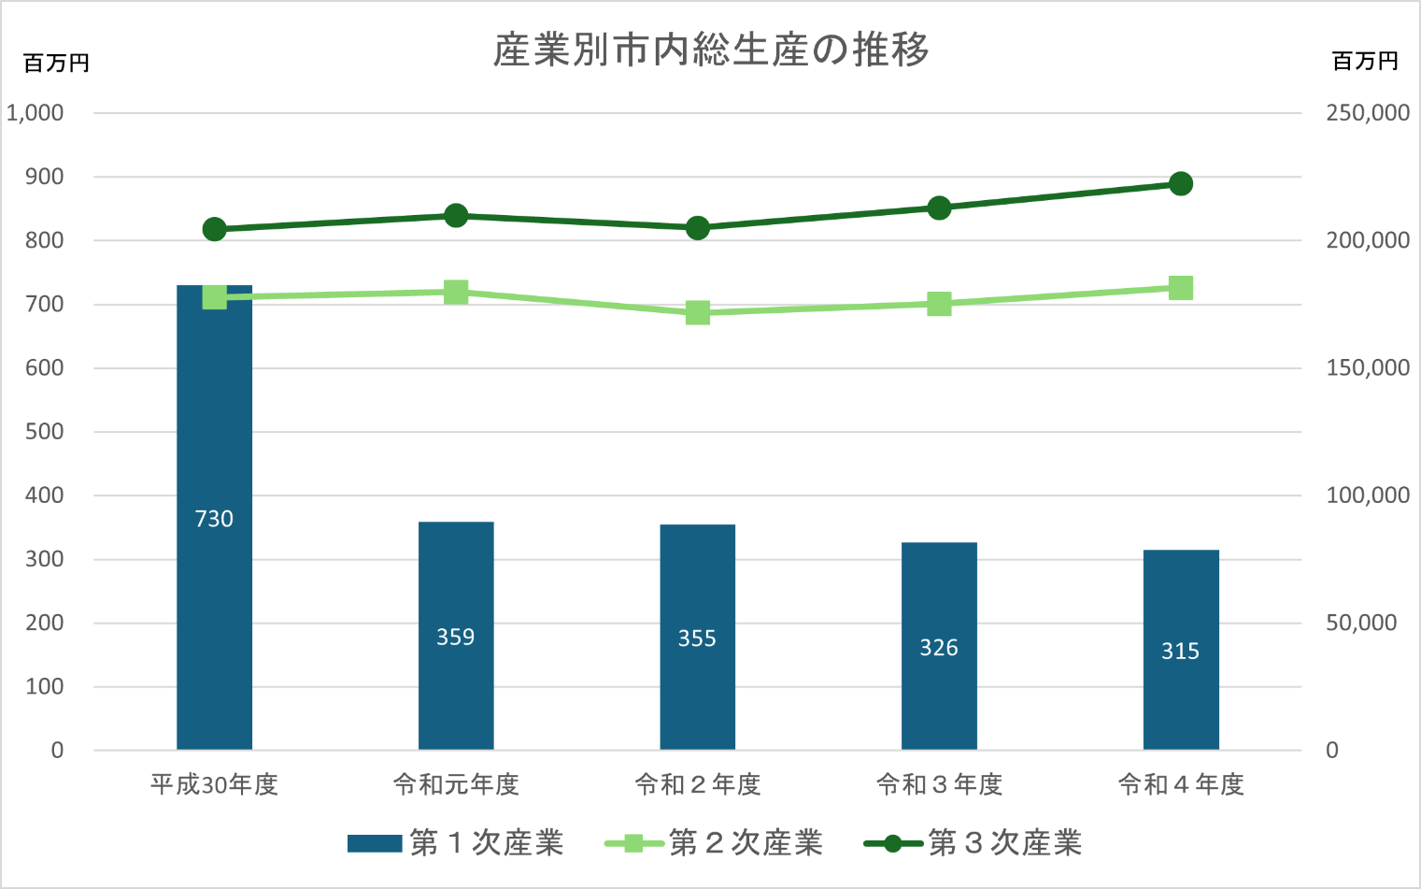

１人当たり市・県民所得の推移
 | １人あたり市民所得 | １人あたり県民所得
令和元年度 | 3,149 | 3,007
令和２年度 | 3,007 | 2,876
令和３年度 | 3,268 | 3,049
令和４年度 | 3,386 | 3,138

